Clases equivalencias
Condición externa | Clases de equivalencia válidas | Clases de equivalencia inválidas
Clases de equivalencia de entrada
Pedido | Cadena de caracteres sin caracteres especiales | Cadena de texto con caracteres especiales
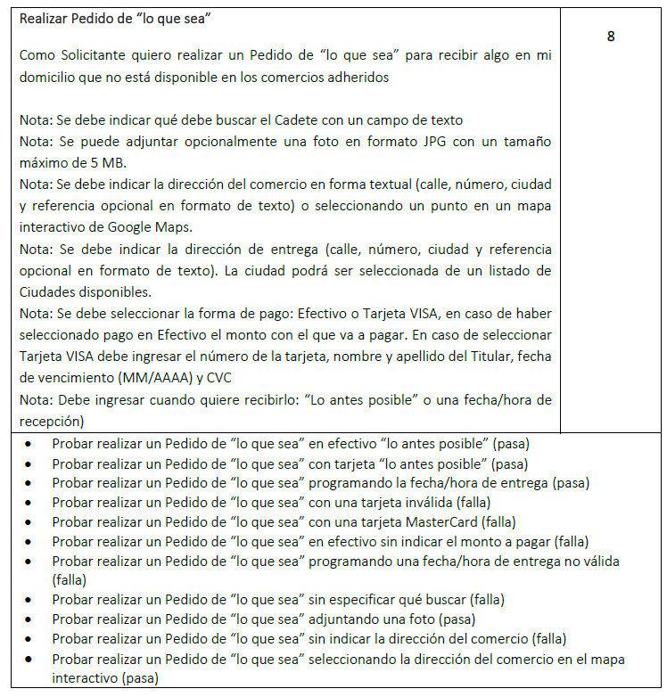
 |  | Pedido no ingresado
Foto | Formato JPG de tamaño de 5MB o menos | Imagen con tamaño mayor a 5 MB
 |  | Formato distinto de JPG
 | No se ingresa foto
Calle comercio | Cadena de caracteres | Otro valor
 | Cadena vacia
Número comercio | Digitos numericos del 0 al 9 | Otro valor
 | No ingresa número de comercio
Ciudad comercio | Ciudad existente | Ciudad no existente
 | No selecciona ciudad
Referencia comercio | Cadena de caracteres alfanumerico

 | Cadena vacia
Punto en Google Maps | Seleccion de un punto valido en el mapa | Selección de un punto inválido (sin cobertura) en el mapa
 | No selecciona un punto en el mapa
Calle entrega | Cadena de caracteres | Otro valor
 |  | Calle no ingresada
Número entrega | Digitos numéricos enteros del 0 al 9 | Número no ingresado

 |  | Otro valor
Ciudad entrega | Ciudad existente | Ciudad no ingresada
 |  | Ciudad no existente
Referencia entrega | Cadena de caracteres alfanumerico

 | Cadena vacía
Monto a Pagar | Valor entero o decimal | Monto no ingresado
 |  | Cadena de caracteres

Método de pago | Selección de la opción "Efectivo" | No se selecciona ninguna opción
 | Selección de la opción "Tarjeta de Credito VISA"
Recibir pedido | Selección de la opcion "lo antes posible" | No se selecciona ninguna opción
 | Selección de la opción "Programar"
Fecha/Hora de entrega | Hora: número mayor a 0 y menor a 23 (ambos incluidos) y Minutos: número mayor a 0 y menor a 59 (ambos incluidos) y Formato dd/mm/aaaa con numero entre 1-31 para dia, 1-12 para mes y año mayor a 2019. Fecha igual o posterior a la fecha actual | Hora: Número menor a 0 o mayor a 24 y Minutos: número menor a 0 o mayor a 59
 |  | Fecha y hora anterior a la fecha actual
 |  | Fecha y hora con otro formato
 | No se ingresa fecha/hora
Monto pago efectivo | Valor entero o decimal mayor o igual al total calculado | Monto no ingresado
 |  | Cadena de caracteres, caracteres especiales o emoji
 |  | Valor entero o decimal menor al total calculado
Titular tarjeta de crédito | Cadena de caracteres | Titular no ingresado
 |  | Números
Número de tarjeta | Número entero de 16 digitos que comienza con 4 | Cadena de caracteres
 |  | Número no ingresado
 |  | Número decimal o negativo
 |  | Número entero con menos de 16 digitos o mas de 16 digitos
 |  | Número entero de 16 digitos, con el primer digito distinto a 4
CVC | Número entero de 3 digitos | CVC no ingresado
 |  | Cadena de caracteres
 |  | Número decimal
 |  | Número entero de mas de 3 digitos o menos de 3 digitos
Fecha de Vencimiento | Fecha en formato MM/AAAA igual o posterior a la fecha actual | Fecha con otro formato
 |  | Fecha de vencimiento en el pasado
 |  | No ingresa valor
Solicitante logueado | El usuario logueado con permiso de solicitante | Usuario no logueado
 |  | Usuario logueado con otros permisos
Clases de equivalencia de salida
Pedido | Mensaje de confirmación con datos del pedido | Mensaje de error indicando que debe ingresar un pedido
 |  | Mensaje de error indicando que debe ingresar una ciudad de comercio valida
 |  | Mensaje de error indicando que debe ingresar una calle de comercio con cadena de caracteres
 |  | Mensaje de error indicando que debe ingresar un numero de comercio
 |  | Mensaje de error indicando que debe ingresar el número de tarjeta de crédito
 |  | Mensaje de error indicando que debe ingresar el nombre del titular
 |  | Mensaje de error indicando que debe ingresar la fecha de vencimiento de la tarjeta
 |  | Mensaje de error indicando que debe ingresar el código de verificación
 |  | Mensaje de error indicando que debe ingresar fecha/hora entrega
 |  | Mensaje de error indicando que debe ingresar una imagen formato JPG
 |  | Mensaje de error indicando que debe ingresar una ciudad de entrega
 |  | Mensaje de error indicando que debe ingresar una calle de entrega
 |  | Mensaje de error indicando que debe ingresar un numero de entrega
 |  | Mensaje de error indicando que debe ingresar monto a pagar
 |  | Mensaje de error indicando que la foto debe ser de menos de 5 MB
 |  | Mensaje de error indicando que el pedido debe estar conformado por cadena de caracteres
 |  | Mensaje de error indicando que debe ingresar una ciudad de entrega valida
 |  | Mensaje de error indicando que debe ingresar una calle de entega con cadena de caracteres
 |  | Mensaje de error indicando que debe ingresar un numero de entrega
 |  | Mensaje de error indicando que debe ingresar un monto a pagar numerico
 |  | Mensaje de error indicando que debe ingresar un monto a pagar en efectivo numerico
 |  | Mensaje de error indicando que debe ingresar una fecha y hora dentro del rango valido
 |  | Mensaje de error indicando que debe iniciar sesion para realizar un pedido
 |  | Mensaje de error indicando que debe ingresar un monto de pago en efectivo mayor o igual al monto a pagar
 |  | Mensaje de error indicando que debe ingresar un monto de pago en efectivo
 |  | Mensaje de error indicando que debe ingresar una fecha y hora posterior a la actual
 |  | Mensaje de error indicando que debe ingresar una fecha y hora con formato DD/MM/AAAA HH:MM
 |  | Mensaje de error indicando que debe ingresar un nombre de titular con letras
 |  | Mensaje de error indicando que debe ingresar una ciudad de entrega
 |  | Mensaje de error indicando que debe ingresar un numero de tarjeta VISA
 |  | Mensaje de error indicando que debe ingresar CVC con tres dígitos
 |  | Mensaje de error indicando que debe ingresar una fecha de vencimiento con formato MM/AAAA
 |  | Mensaje de error indicando que debe estar logueado como Solicitante
 |  | Mensaje de error indicando que debe ingresar CVC numerico
 |  | Mensaje de error indicando que debe ingresar número de tarjeta entero de credito con 16 digitos
 |  | Mensaje de error indicando que debe ingresar número de tarjeta positivo

